merged_TOP3_monthly
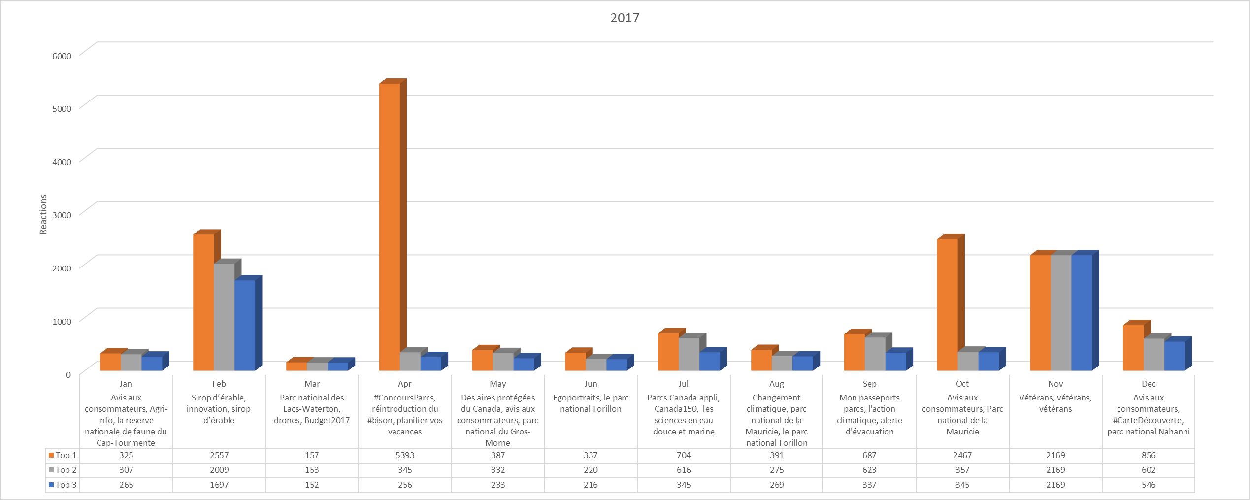
 | Top 1 | Top 2 | Top 3
Jan | 158 | 134 | 133
Feb | 829 | 289 | 248
2016
Mar | 337 | 155 | 119
Apr | 4091 | 2379 | 2214
May | 1789 | 230 | 169
Jun | 2458 | 529 | 171
Jul | 2093 | 125 | 106
Aug | 1156 | 615 | 454
Sep | 281 | 129 | 119
Oct | 246 | 151 | 136
Nov | 452 | 324 | 236
Dec | 234 | 154 | 152
...
 | Top 1 | Top 2 | Top 3
Jan | 325 | 307 | 265
Feb | 2557 | 2009 | 1697
Mar | 157 | 153 | 152
2017
Apr | 5393 | 345 | 256
May | 387 | 332 | 233
Jun | 337 | 220 | 216
Jul | 704 | 616 | 345
Aug | 391 | 275 | 269
Sep | 687 | 623 | 337
Oct | 2467 | 357 | 345
Nov | 2169 | 2169 | 2169
Dec | 856 | 602 | 546
...

